sumarni prikaz

 | ОПШТИНА ОСЕЧИНА
 | Димитрија Туцовића 52
 | www.osecina.com
 | 14253 Осечина, Србија

ПРИХОДИ И РАСХОДИ БУЏЕТА ЗА |  | ЈАНУАР 2017

 | Сви износи су изражени у хиљадама динара

Годишњи план прихода |  | RSD 2,588,000
Годишњи план расхода |  | RSD 2,640,000

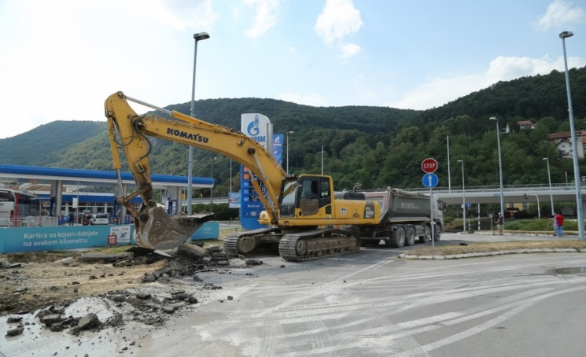
 |  | АКТУЕЛНО: Осечина добија свој први саобраћајни кружни ток.

За детаљније информације о подацима објављеним у овом извештају грађани се могу обратити на
Телефон : +381 (0) 14 451 031
E mail : predsednik@osecina.com

Prihodi final
ПРИХОДИ БУЏЕТА ЗА |  | ЈАНУАР 2017

Приходи од пореза, такси и накнада | 107,560
Донације и трансфери | 19,010
Приходи и примања од имовине | 76,023
Остали приходи и примања | 4,108
Примања од задуживања | -

Сви износи су изражени у хиљадама динара

 | УКУПНИ ПРИХОДИ И ПРИМАЊА |  | 206,701

 | Приходи од пореза, такси и накнада |  | 107,560
 | Порез на имовину |  | 6,684
 | Фирмарина |  | 2,752
 | Порез на зараде |  | 90,615
 | Остало |  | 7,509

 | Донације и трансфери |  | 19,010
 | Донације међународних организација и држава |  | -
 | Трансфери од Републике и АП |  | 19,010

 | Приходи и примања од имовине |  | 76,023
 | Примања од продаје имовине |  | 19,439
 | Остали приходи и примања од имовине |  | 56,584

 | Остали приходи и примања |  | 4,108

 | Примања од задуживања |  | -

Rashodi final
РАСХОДИ БУЏЕТА ЗА |  | ЈАНУАР 2017

Расходи за запослене | 25,476
Коришћење роба и услуга | 72,313
Отплата кредита | 12,994
Субвенције | 15,000
Трансфери осталим корисницима | 11,571
Социјална давања | 4,076
Остали расходи | 9,476
Инвестиције | 22,503

Сви износи су изражени у хиљадама динара

 | УКУПНИ РАСХОДИ И ДАВАЊА |  | 173,409

 | Расходи за запослене |  | 25,476
 | Бруто плате |  | 23,470
 | Остали расходи за запослене |  | 2,006

 | Коришћење роба и услуга |  | 72,313

 | Отплата кредита |  | 12,994

 | Субвенције |  | 15,000
 | Субвенције јавним предузећима |  | 2,000
 | Субвенције привреди |  | 5,000
 | Остале субвенције (пољопривреди, регионалном центру за управљање отпадом и остало) |  | 8,000

 | Трансфери осталим корисницима |  | 11,571

 | Социјална давања |  | 4,076

 | Остали расходи |  | 9,476

 | Инвестиције |  | 22,503

